Sheet1
ロゴ
 |  |  |  | FAMILYの部分は文字体を同じにしてください。

 |  |  | FAMILY
 |  | FAMILY
 | FAMILY
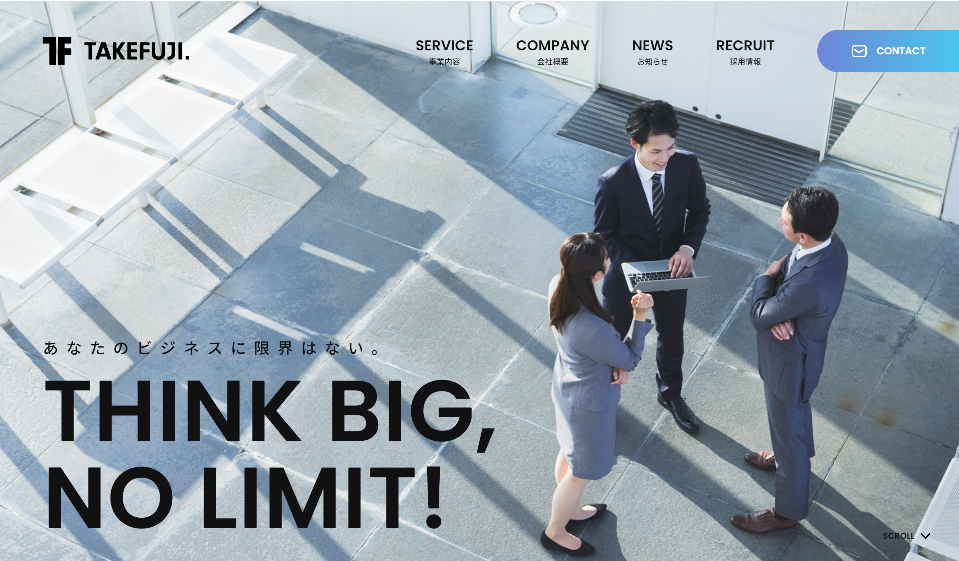
 |  |  |  | 新規登録はコチラから |  | ※社員様以外の登録はお断りしております。

 |  |  |  | ログイン | メールアドレス
 |  |  |  |  | パスワード

 |  |  |  | 社員様の喜び 笑顔の為に

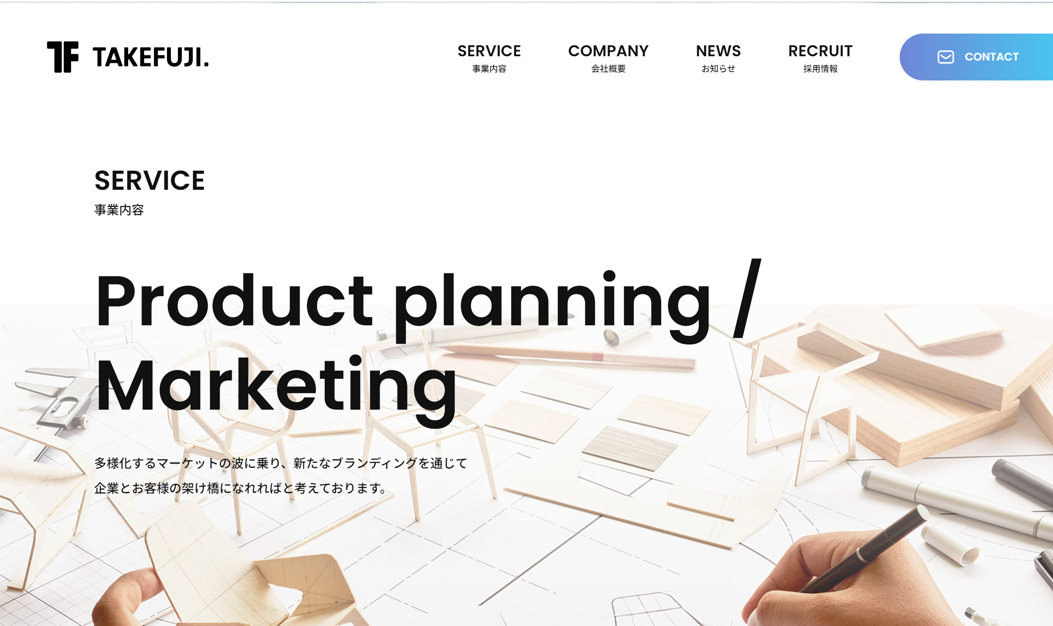

 |  |  |  | SERVICE
 |  |  |  | サービス内容

 |  |  |  | Every Day,Low Price

 |  |  |  | 「社員様に喜び 笑顔の為に」をコンセプトに
 |  |  |  | セレクトショップ「SELECT TOKYO」の商品を社員の皆さんに
 |  |  |  | より安くご提供をさせて頂いております。

 |  |  |  | 運営会社 | リンク

